Chamados por mês
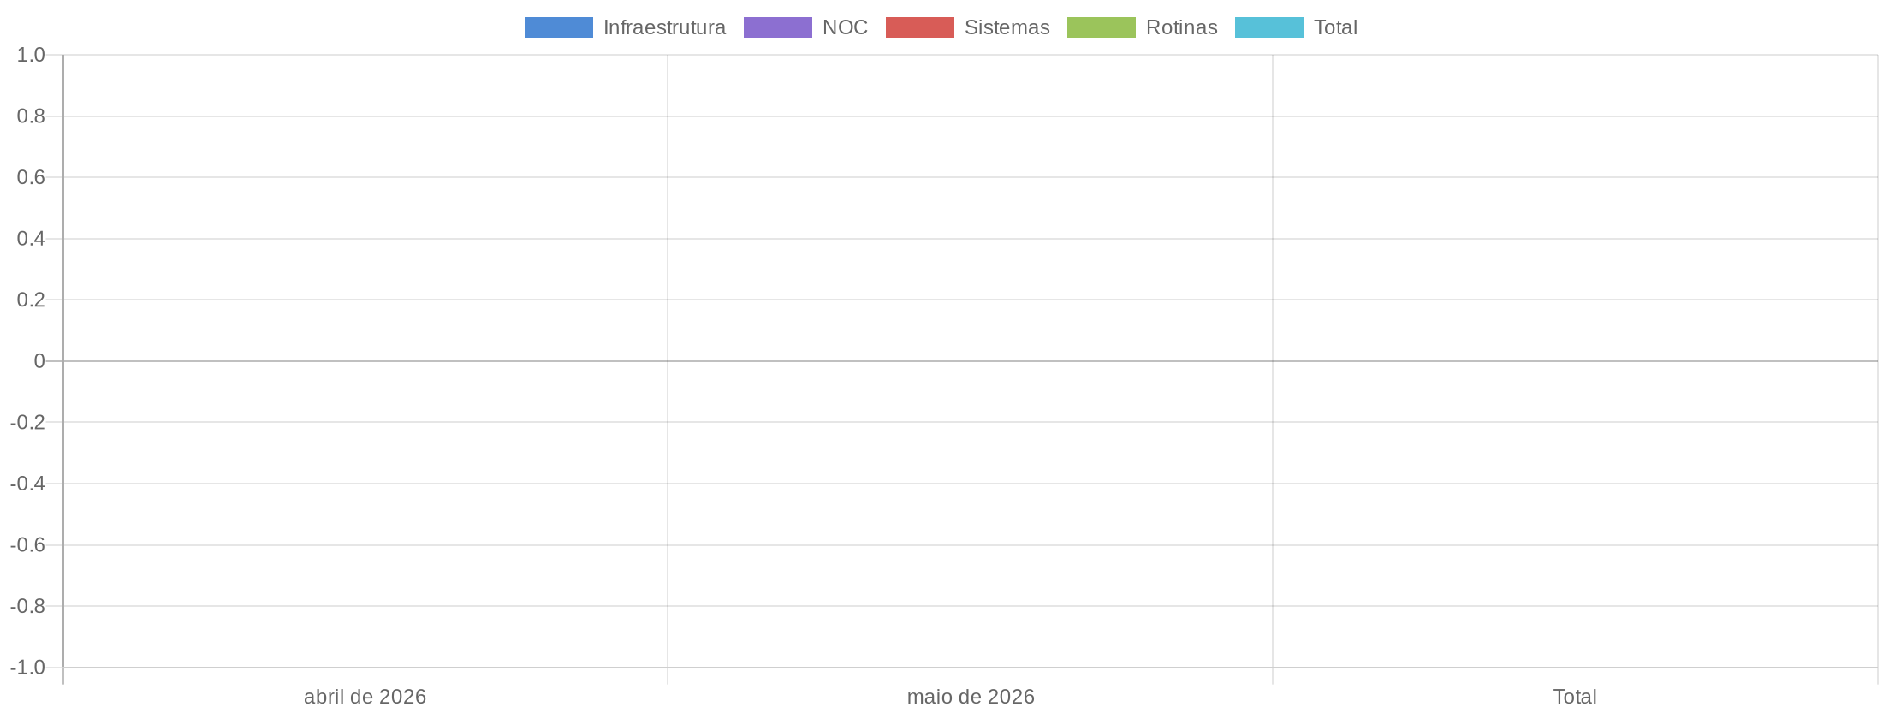
Chamados Por Mês

Total de Chamados
Mês | Infraestrutura | NOC | Sistemas | Rotinas | Total
abril de 2026 | 0 | 0 | 0 | 0 | 0
maio de 2026 | 0 | 0 | 0 | 0 | 0
Total | 0 | 0 | 0 | 0 | 0

Apontamento de Horas
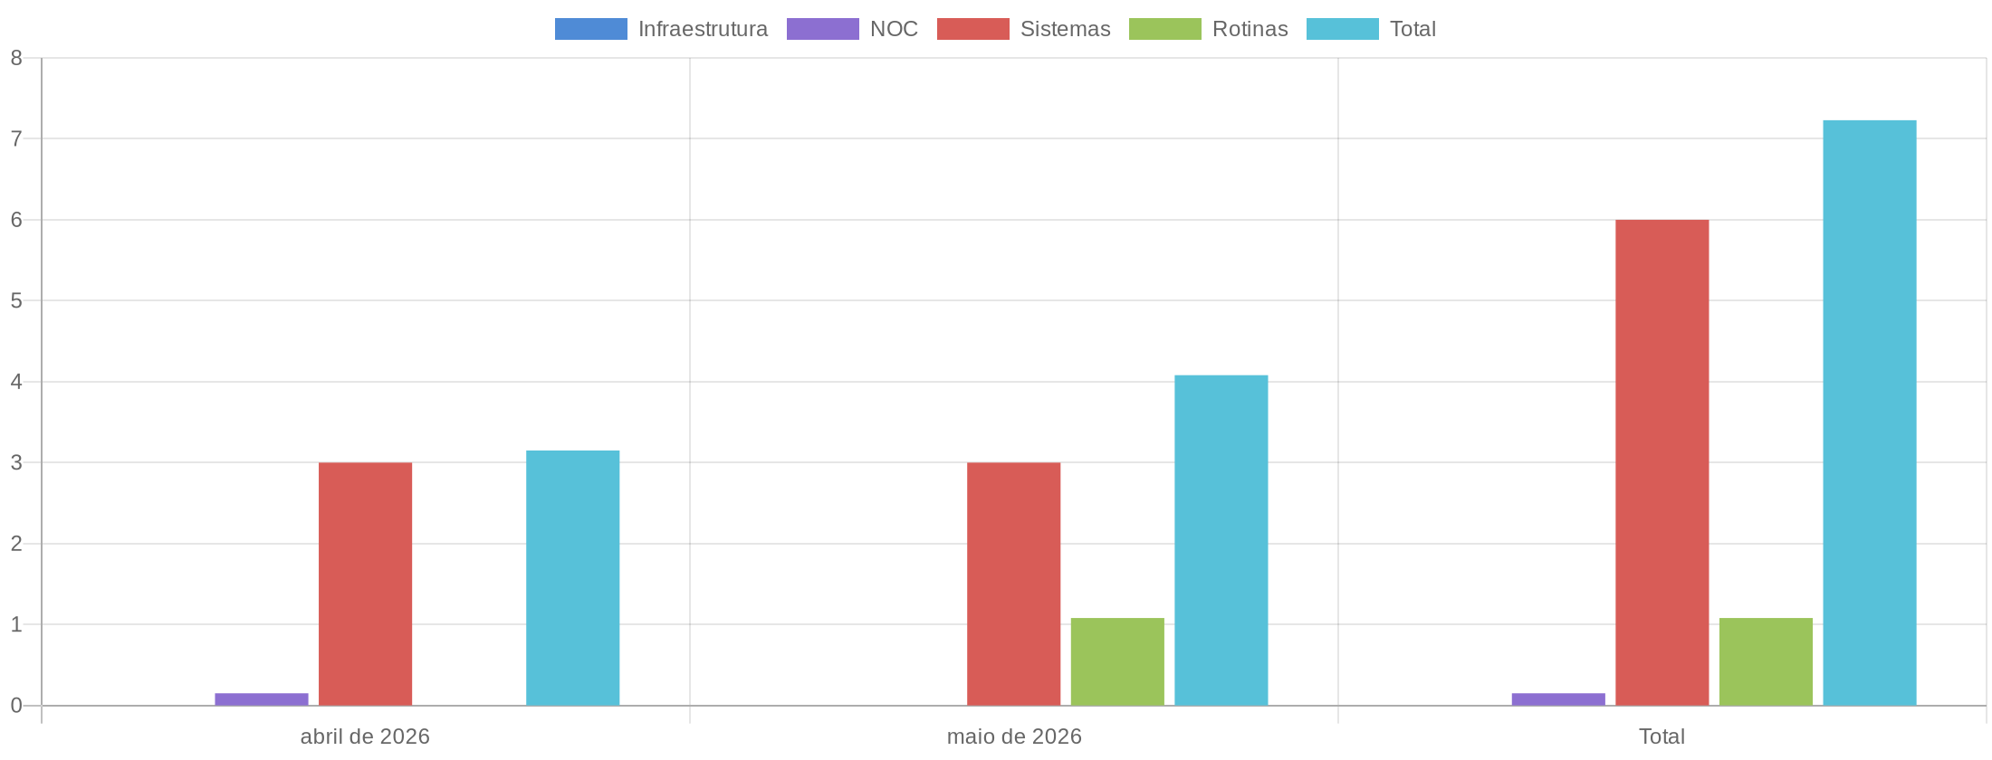
Apontamento de Horas

Total de Horas Apontadas
Mês | Infraestrutura | NOC | Sistemas | Rotinas | Total
abril de 2026 | 0.00 | 0.15 | 3.00 | 0.00 | 3.15
maio de 2026 | 0.00 | 0.00 | 3.00 | 1.08 | 4.08
Total | 0.00 | 0.15 | 6.00 | 1.08 | 7.23

Monitoramento
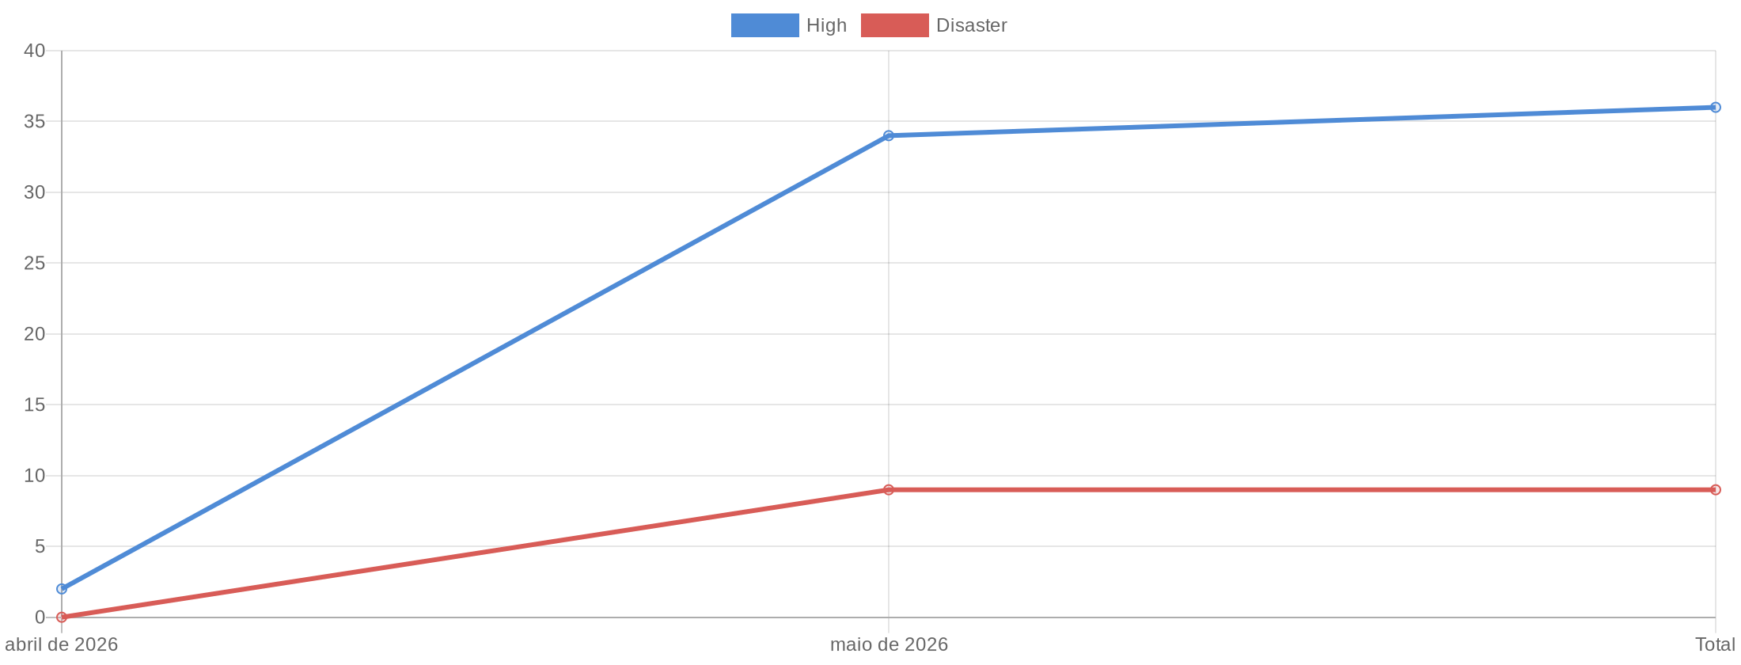
Monitoramento

Total de Alertas por Mês
Mês | High | Disaster | Total
abril de 2026 | 2 | 0 | 2
maio de 2026 | 34 | 9 | 43
Total | 36 | 9 | 45

